상품제안서
네오스마트펜 DIMO | 상품코드: F22963

 |  |  |  |  |  |  | 02-412-0044 | www.easy1.co.kr
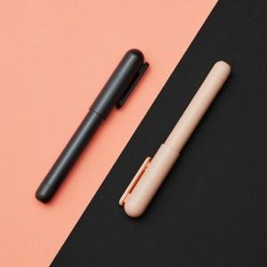

【상세/제작정보】 | 아날로그 기록이 평행우주처럼 디지털에도 그대로 남겨져요

【인쇄/포장옵션】 | 레이저 / 포장지포장

【공급단가】 | 수량 | 100~ | 300~ | 500~ | 1,000~ | 3,000~
*VAT별도 | 단가 | 38,200원 | 39,000원 | 38,000원 | 35,500원 | 34,000원

【상품 URL】 | https://dev.easy1.co.kr:443/src/goods_detail.php?gdno=22963

